pokyny2
Objednávkový formulář venkovní fasádní žaluzie - pokyny 2

Šířka (mm) a Výška (mm)
Dle obrázku

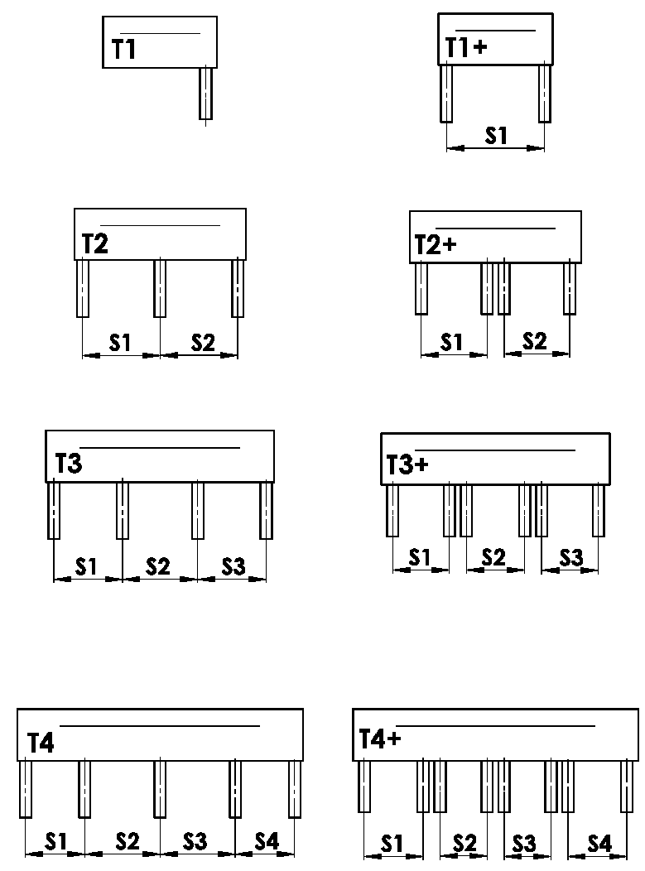
Provedení krytu
zkratka | název | poznámka | obrázek
T1 | PROVEDENÍ 1 ( 1 sekce, 1 VL )
T1+ | PROVEDENÍ 1 ( 1 sekce, 2 VL )
T2 | PROVEDENÍ 2 ( 2 sekce )
T2+ | PROVEDENÍ 2 ( 2 sekce, ke každé 2 VL )
T3 | PROVEDENÍ 3 ( 3 sekce )
T3+ | PROVEDENÍ 3 ( 3 sekce, ke každé 2 VL )
T4 | PROVEDENÍ 4 ( 4 sekce )
T4+ | PROVEDENÍ 4 ( 4 sekce, ke každé 2 VL )

Umistění vodící lišty
zkratka | název | poznámka | obrázek
A | Umístění krajních VL jen uvnitř BOXu
B | Umístění krajních VL jen vně BOXu
A/B | Umístění krajních VL uvnitř/1x vně BOXu
B/A | Umístění krajních VL 1x vně/uvnitř BOXu

Rozměr "B" a "B1"
Dle obrázku
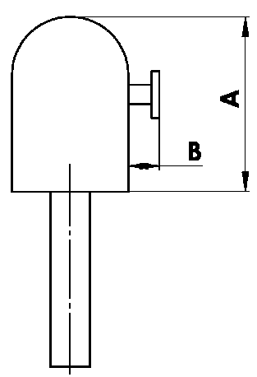
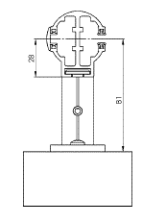

Rozměr "A" krytu
zkratka | název | poznámka
240 | 240 ( nebo BOX pro FS ) | C80: do 1600mm | Z90: do 1800 mm | C80F: do 3600
332 | 332 ( nebo BOX pro FS ) | C80: 1601mm - 2900mm | Z90: 1801mm - 3400mm | C80F: více než 3601
392 | 392 ( nebo BOX pro FS ) | C80: více než 2900mm | Z90: více než 3400mm

Barva krytu
zkratka | název | poznámka
1013 | RAL žlutá ( ústřicová ) 1013
1015 | RAL žlutá (slonová kost) 1015
1019 | RAL žlutá (šedožlutá) 1019
3004 | RAL červená ( speciál k lamele 3004 )
3005 | RAL červená ( vínová ) 3005
6009 | RAL zelená ( jedlová ) 6009
7015 | RAL šedá břidlicová 7015
7016 | RAL šedá ( antracit ) 7016
7016M | RAL šedá (antracit) matná 7016
7016S | RAL šedá ( antracit )7016 struktura
7021 | RAL šedá (černošedá) 7021
7022 | RAL šedá umbra 7022
7024 | RAL šedá (grafitová) 7024
7035 | RAL šedá ( světlešedá ) 7035
7037 | RAL šedá (prachová)
7038 | RAL šedá ( achátová ) 7038
7039 | RAL šedá ( krystalová ) 7039
7040 | RAL šedá ( okenní ) 7040
7044 | RAL šedá ( hedvábná ) 7044
7048 | RAL perleť ( šedá myš ) 7048
8012 | RAL hnědá ( červenohnědá ) 8012
8014 | RAL hnědá ( sépiová ) 8014
8014M | RAL hnědá (sépiová) matná 8014
8014S | RAL hnědá (sépiová) strukturovaná
8019 | RAL hnědá ( šedohnědá ) 8019
9003RAL | RAL bílá ( signální ) 9003
9004 | RAL černá ( signální ) 9004
9005 | RAL černá ( tmavočerná ) 9005
9005M | RAL černá (tmavočerná) matná 9005
9005S | RAL černá (tmavočerná) struktura 9005
9006RAL | RAL stříbrná 9006
9006M | RAL stříbrná matná 9006
9006S | RAL stříbrná 9006 (struktura)
9007 | RAL šedá ( šedý hliník ) 9007
9007M | RAL šedá ( šedý hliník ) matná 9007
9007S | RAL šedá (šedý hliník) struktura 9007
9010 | RAL bílá 9010
9010M | RAL bílá matná 9010
9010S | RAL bílá strukturovaná 9010
9016 | RAL bílá ( dopravní ) 9016
9016S | RAL bílá ( dopravní ) strukturovaná 9016
9016M | RAL bílá (dopravní) matná 9016
DB702 | RAL šedá ( speciál k lamele DB702 )
DB703 | RAL šedá ( tmavě perlová ) DB 703
YW359F | RAL černá matelíza YW359F
VSR780 | RAL VSR780
ISD110 | Isotra systém DECORAL hladký ISD110 | Max.šířka Decoral je 4m.
ISD120 | Isotra systém DECORAL hladký ISD120 | Max.šířka Decoral je 4m.
ISD130 | Isotra systém DECORAL hladký ISD130 | Max.šířka Decoral je 4m.
ISD140 | Isotra systém DECORAL hladký ISD140 | Max.šířka Decoral je 4m.
ISD150 | Isotra systém DECORAL hladký ISD150 | Max.šířka Decoral je 4m.
ISD160 | Isotra systém DECORAL hladký ISD160 | Max.šířka Decoral je 4m.
ISD210 | Isotra systém DECORAL struktura ISD210 | Max.šířka Decoral je 4m.
ISD220 | Isotra systém DECORAL struktura ISD220 | Max.šířka Decoral je 4m.
ISD230 | Isotra systém DECORAL struktura ISD230 | Max.šířka Decoral je 4m.
ISD310 | Isotra systém DECORAL lesk ISD310 | Max.šířka Decoral je 4m.
ISD152 | Isotra systém DECORAL hladký ISD152 | Max.šířka Decoral je 4m.
ISD154 | Isotra systém DECORAL hladký ISD154 | Max.šířka Decoral je 4m.
ISD200 | Isotra systém DECORAL struktura ISD200 | Max.šířka Decoral je 4m.
ISD212 | Isotra systém DECORAL struktura ISD212 | Max.šířka Decoral je 4m.
ISD214 | Isotra systém DECORAL struktura ISD214 | Max.šířka Decoral je 4m.
ISD222 | Isotra systém DECORAL struktura ISD222 | Max.šířka Decoral je 4m.
ISD500 | Isotra systém DECORAL hladký ISD500 | Max.šířka Decoral je 4m.
ISD510 | Isotra systém DECORAL hladký ISD510 | Max.šířka Decoral je 4m.
ISD600 | Isotra systém DECORAL struktura ISD600 | Max.šířka Decoral je 4m.
ISD610 | Isotra systém DECORAL struktura ISD610 | Max.šířka Decoral je 4m.
ISD620 | Isotra systém DECORAL struktura ISD620 | Max.šířka Decoral je 4m.
ISD630 | Isotra systém DECORAL struktura ISD630 | Max.šířka Decoral je 4m.
ISD640 | Isotra systém DECORAL struktura ISD640 | Max.šířka Decoral je 4m.
ISD700 | Isotra systém DECORAL osobitý ISD700 | Max.šířka Decoral je 4m.
Xisd | JINÝ ISD (po konzultaci s OZ - termín) | Max.šířka Decoral je 4m.
X | JINÁ (do poznámky RAL pro lakovnu)

Typ nástřiku
zkratka | název | poznámka
VNE | 1. Vnější nástřik krytu
0 | 4. Nástřik krytu NENÍ ( bez RAL )

Balení
zkratka | název | poznámka
FB | fólie
K | karton
KV | karton s výztuhou
FBK | Balení - karton a fólie
FBKV | Balení - karton, fólie a výztuha

Platnost: od 18.11.2025

